96 交通事故発生件数（人口千人当たり）
 | 96 交通事故発生件数（人口千人当たり）

 | 時点 2025(R7)年（毎年） |  |  |  |  |  |  | 平 均 値 |  |  |  | 2.0
 | 単位 件，件 |  |  |  |  |  |  | 標準偏差 |  |  |  | 0.6
 | 市町村名 | 指標 | 順位 |  | 発生件数 |  | 市町村名 | 指標 | 順位 |  | 発生件数

 | 千葉県 | 2.0 |  | － |  | 12,617 | 八街市 | 2.6 |  | 12 |  | 170
 | 千葉市 | 2.2 |  | 18 |  | 2,122 | 印西市 | 2.7 |  | 6 |  | 292
 | 銚子市 | 1.9 |  | 28 |  | 101 | 白井市 | 2.7 |  | 6 |  | 168
 | 市川市 | 1.6 |  | 35 |  | 820 | 富里市 | 2.7 |  | 6 |  | 132
 | 船橋市 | 1.5 |  | 41 |  | 981 | 南房総市 | 1.6 |  | 35 |  | 51
 | 館山市 | 3.2 |  | 2 |  | 137 | 匝瑳市 | 2.4 |  | 15 |  | 78
 | 木更津市 | 2.2 |  | 18 |  | 305 | 香取市 | 1.6 |  | 35 |  | 110
 | 松戸市 | 1.7 |  | 33 |  | 852 | 山武市 | 2.2 |  | 18 |  | 99
 | 野田市 | 2.7 |  | 6 |  | 410 | いすみ市 | 2.1 |  | 25 |  | 71
 | 茂原市 | 2.7 |  | 6 |  | 229 | 大網白里市 | 1.9 |  | 28 |  | 89
 | 成田市 | 2.7 |  | 6 |  | 360 | 酒々井町 | 3.8 |  | 1 |  | 76
 | 佐倉市 | 2.2 |  | 18 |  | 360 | 栄町 | 1.1 |  | 53 |  | 21
 | 東金市 | 3.2 |  | 2 |  | 182 | 神崎町 | 1.3 |  | 49 |  | 7
 | 旭市 | 1.5 |  | 41 |  | 93 | 多古町 | 1.6 |  | 35 |  | 21
 | 習志野市 | 1.1 |  | 53 |  | 194 | 東庄町 | 1.6 |  | 35 |  | 19
 | 柏市 | 2.4 |  | 15 |  | 1,038 | 九十九里町 | 2.1 |  | 25 |  | 28
 | 勝浦市 | 2.2 |  | 18 |  | 33 | 芝山町 | 2.1 |  | 25 |  | 14
 | 市原市 | 2.2 |  | 18 |  | 572 | 横芝光町 | 2.2 |  | 18 |  | 45
 | 流山市 | 1.5 |  | 41 |  | 310 | 一宮町 | 2.9 |  | 5 |  | 35
 | 八千代市 | 1.8 |  | 31 |  | 376 | 睦沢町 | 1.3 |  | 49 |  | 8
 | 我孫子市 | 1.4 |  | 48 |  | 178 | 長生村 | 1.5 |  | 41 |  | 20
 | 鴨川市 | 3.2 |  | 2 |  | 95 | 白子町 | 1.5 |  | 41 |  | 14
 | 鎌ケ谷市 | 1.8 |  | 31 |  | 199 | 長柄町 | 1.5 |  | 41 |  | 9
 | 君津市 | 1.9 |  | 28 |  | 149 | 長南町 | 2.6 |  | 12 |  | 17
 | 富津市 | 1.5 |  | 41 |  | 58 | 大多喜町 | 2.6 |  | 12 |  | 21
 | 浦安市 | 1.2 |  | 52 |  | 207 | 御宿町 | 1.7 |  | 33 |  | 11
 | 四街道市 | 1.3 |  | 49 |  | 127 | 鋸南町 | 1.6 |  | 35 |  | 10
 | 袖ケ浦市 | 2.4 |  | 15 |  | 157

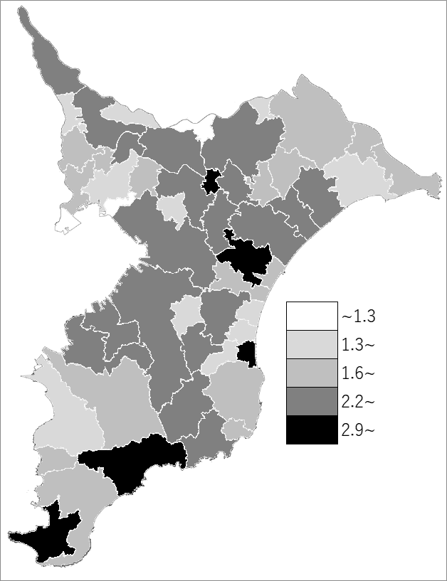
 | 千葉県の推移
 | 発生件数（右軸） | 指標
令和3年 | 13534 | 2.2
令和4年 | 13223 | 2.1
令和5年 | 13564 | 2.2
令和6年 | 12587 | 2
令和7年 | 12617 | 2

《備 考》 ・資料出所 交通事故発生状況（千葉県警察本部交通部） ・算出方法 発生件数÷常住人口（R7.1.1） 注）千葉県の発生件数は高速道路336件を含みます。

